Ohje
Tervetuloa käyttämään Viljeykierron suunnittelutyökalua!

Tätä työkalua voit käyttää apuna suunnitellessasi luomutilan viljelykiertoa. Suunnittelutyökalu laskee tehtyjen valintojen mukaan palko-, viljavuus- ja myyntikasvivaatimuksen. Mikäli vaatimus ei täyty, muuttuu kyseisen kohdan prosenttiluku punaiseksi. Suunnittelutyökalu tunnistaa myös, mikäli vilja, öljykasvi tai palkokasvi toistuu kierrossa liian usein peräkkäisinä vuosina. Myös tällöin vaatimuksen ylittävät vuodet muuttuvat punaisiksi. Alla on ohje kunkin kohdan täyttämiseksi. Luomuun siirtyvän tilan on perinteisesti hyvä tehdä 5 vuoden kiertosuunnitelma. Kierron voi kuitenkin suunnitella tilalle sopivan mittaisena. |  | 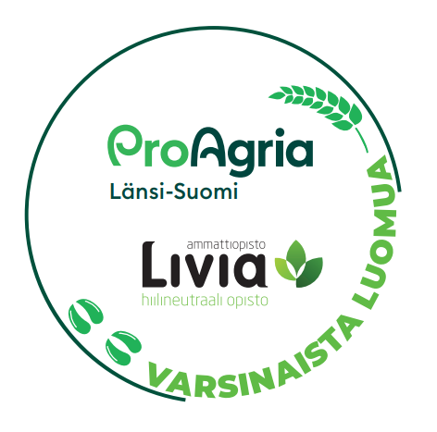

HUOM! Mikäli tuotat rehuanurmea vähintään 50 % sitoumusalasta jollekin seuraavista, ei myyntikasvivaatimus koske sinua, eikä sinun tarvitse välittää sen punaisesta huomioväristä:
 | Omille luomukotieläimille
 | Luomukotieläintilalle, jolla on kotieläintilan sitoumus
 | Välitysliikkeelle, joka välittää luomurehua luomukotieläintilalle

HUOM! Myyntikasvivaatimus koskee luomutuotantoon siirtyvää tilaa vasta sitoumuksen 3. vuodesta alkaen. Tällöin voit jättää kahtena ensimmäisenä vuonna huomiotta, mikäli myyntikasvisolu on värjääntynyt punaiseksi.

HUOM! Viljelykiertotyökalu ei osaa vielä huomioida sertifioidun nurmisiementuotannon 7 vuoden rajoitusta viljelykierron pituudelle, eikä yhden (1) vuoden palkokasvi pääkasvina vaatimusta. Työkalu ei siis huomauta, mikäli suunnittelet tässä tapauksessa pidemmän kierron. Lisäksi työkalu saattaa huomauttaa aiheettomasti, ettei viljelykierto täyty palkokasvvaatimuksen osalta.

Lohko nimi
Kirjoita lohkojen nimet.

Lohkotunnus
Kirjoita lohkojen lohkotunnukset.

Pinta-ala, ha
Kirjoita lohkojen pinta-alat.

Luomusitoumus
Valitse alasvetovalikosta kullekin lohkollesi "Kyllä", jos lohkolla on luomusitoumus ja "Ei", jos lohkolla ei ole luomusitoumusta. Työkalu laskee myyntikasvivaatimusta vain luomusitoumuksessa olevilta lohkoilta.

Viljelykierron vuosi
Suunnittelupohjaan on annettu oletusvuodet, mutta voit muuttaa vuosilukua kirjoittamalla sen tilalle toisen vuosiluvun, jos haluat viljelykierron kohdistuvan johonkin toiseen ajankohtaan.

Kasvilaji
Valitse kasvilaji alasvetovalikosta. Älä kirjoita muita kasveja kuin vaihtoehdoissa on annettu, koska tällöin pohja ei laske oikein palko-, viljavuus- ja myyntikasvivaatimusta. Mikäli viljeltävän kasvin kanssa pellolla kasvaa kerääjäkasvi, joka sisältää 3 kg/ha nurmipalkokasvin siementä tai perustelluista syistä riittävän asianmukaisen kasvuston perustamiseksi ja tarvittaessa täydennyskylvämällä, valitse valikosta kasvi, jonka yhteydessä lukee kerääjäkasvi nurmipalkokasvilla. Haluamasi mittaisen viljleykierron voit toteuttaa täyttämällä haluamasi määrän peräkkäisiä vuosia kultakin lohkolta. Älä kuitenkaan jätä tyhjää vuotta väliin lohkon kiertoon. Tällöin suunnittelupohja ei osaa laskea palko- ja viljavuuskasvivaatimusten täyttymistä oikein.

Vaihe
Valitse alasvetovalikosta tuotantotapa jokaiselle täyttämällesi kasville. Valitse tai kirjoita vain jokin annetista lyhenteistä. Lyhenteet: L=luomu, SV2=siirtymävaihe 2, SV1=siirvymävaihe 1, T=tavanomainen

